4-1. 프로젝트 학습
4. 프로젝트 학습

4-1. 프로젝트 학습(요약)
K-디지털 트레이닝 프로젝트 학습계획서
교과목명 | 팀주제명 |  |  | 학습형태 | 투입자원 | 훈련시간
빅데이터 활용 분석모델 개발 프로젝트 | 비즈니스/지역 설정에 맞는 기초조사 데이터의 분석/재가공 및 데이터 분석 - 분석 모델별 산출물을 편의성을 고려하여 시각화하고, 비즈니스 인사이트 도출
 | 팀주제1 | B2B 고객 제품 수요량 예측 기반 재고 최적화 |  | 오프라인 | 주제별 Raw데이터, Google Colaboratory(Colab), Visual studio | 80
 | 팀주제2 | 어린이집의 가정 내 아동학대 의심 아동 조기 발견 및 신고 자동화 솔루션 |  | 오프라인
생성형AI WebApp 기획 및 개발 프로젝트 | 팀주제 | (이미지·텍스트 생성) 1석3조 마케팅 콘텐츠 웹/앱 개발 및 제안 |  | 오프라인 | Python, ChatGPT, LangChain, 이미지/ 텍스트 솔루션 | 200
전체 프로젝트 훈련시간 |  |  |  |  |  | 280
전체 훈련시간 |  |  |  |  |  | 824
프로젝트 편성비율 |  |  |  |  |  | 33.98%

프로젝트(교과목단위)별 주요 운영형태 기술
빅데이터 활용 분석모델 개발 프로젝트 | 프로젝트 성과 창출을 위해 프로젝트 수행 시점에 따라 역할을 정의하고 결과발표를 통해 수행평가를 진행 ① 프로젝트 기획 - 운영형태: 오프라인, 팀별 프로젝트 기획(5~6개 팀, 팀별 6명 내외 구성) - 선도기업에서 제공하는 요구사항 내용 확인 ② 서비스 제안 - 운영형태: 오프라인, 팀별 제안PT(발표자 인원수 무관) - 프로젝트 수행기술과 이행내용을 잘 이해하고 진행 - 제시된 미션을 수행하고 결과물 도출 하여 PT 작성
운영프로세스 (공통) | 프로젝트 성과 창출을 위해 프로젝트 수행 시점에 따라 역할을 정의하고 결과발표를 통해 수행평가를 진행
Final Project
생성형 AI Web App 기획 및 개발 프로젝트 | ① 프로젝트 기획 - 운영형태: 오프라인, 팀별 프로젝트 기획(5~6개 팀, 팀별 6명 내외 구성), 3개의 주제 중 1개의 주제를 선택하여 수행 - 선도기업에서 제공하는 요구사항 내용 확인 - "Design Thinking" 방법론을 적용하여 세부 기획 추진
 | ② 서비스(웹/앱) 개발 - 운영형태: 오프라인, 팀별 웹/앱 개발(5~6개 팀, 팀별 6명 내외 구성), 팀원 별 R&R 구분 - 선도기업이 제시한 요구사항 정의서 및 산출물 가이드에 따라 개발 - 개발 과정에서 선도기업의 퍼실리테이터들이 수시 피드백 제공
 | ③ 서비스 제안 - 운영형태: 오프라인, 팀별 제안PT(발표자 인원수 무관) - 프로젝트 기획과 개발의 핵심이 드러나도록 PT자료 작성 - 회사 임원 혹은 VC 투자자를 대상으로 개발한 서비스를 제안하는 상황을 가정하여 PT 진행

4-1. 프로젝트 학습(세부내용)
프로젝트명 | 빅데이터 활용 분석모델 개발 프로젝트

가. 프로젝트 주제 및 내용(세부 과업)
프로젝트 팀주제 | 세부 수행 내용(과업) |  | 편성근거(수요) |  | 습득직무역량
B2B 고객 제품 수요량 예측 기반 재고 최적화 | ○ 프로젝트난이도 : Lv3 ○ 프로젝트 수행 기술 - Python프로그래밍 기본 ∙ 리스트자료형, 반복문과 조건문, 튜플과 집합자료형, 딕셔너리 자료형, 함수와 모듈 등 - 데이터전처리(라이브러리) ∙ 데이터 분석 표준 프로세스 ∙ 데이터 구조 파악 ∙ 데이터 유형 / 조회 ∙ 데이터 형식 변환 ∙ 더미 변수화, 스케일링 ∙ 결측치 이상치 처리 ∙ 데이터 시각화 ○ 프로젝트 수행 내용 - 프로젝트 수행 내용 이해 및 목표설정 ∙ 프로젝트 수행내용 이해 및 문제를 파악하기 위해 과정을 반복하면서 문제를 정의하고, 프로젝트 목표 설정 - 데이터 분석 목표 수립, 가설수립 - 데이터 탐색 ∙ 데이터 원본 식별하며 가설에서 도출된 데이터의 원본을 확인 ∙ 데이터의 분포, 가설 확인, NA, 이상치 등을 파악하기 위해 EDA 수행 ∙ 탐색으로 파악하기 애매한 정보는 통계적 분석 도구(가설검정) 활용 ∙ 더 좋은 결과를 얻을 수 있도록 데이터의 형태를 조작하고 변환 - 데이터 가공 ∙ 결측치(NA), 이상치 데이터를 처리, 필요한 변수 도출(Feature Engineering) 작업 ∙ 기술적 관점 1) dummy variable 2) Scaling 3) Data Split 4) Dataframe(Matrix) - 데이터 분석 및 시각화(비즈니스 인사이트 도출) ∙ 수치형의 데이터는 최솟값, 최댓값, 평균, 사분위수 및 히스토그램, 밀도함수, 그래프, 박스플롯 시각화 진행 ∙ 범주형의 데이터는 범주별 빈도수 , 범주별 비율 및 막대그래프, 파이차트 시각화 진행 ∙ 현장의 해결해야 할 문제점과 적용점을 파악하며, 비즈니스 현장 내 의사결정기준 확립 |  | (선도기업의 고객 컨설팅 현업사례 기반 기업의 수요) 훈련생이 학습한 데이터분석 내용을 활용하여 프로젝트를 수행함으로써 기업이 필요로 하는 데이터 분석 역량 확보 |  | ○ 컨설팅역량(공통) - 문제해결 역량 - 의사소통 역량 - 팀워크 능력 - 리더십 능력 ○ 기술역량 - 데이터처리 기술 ∙ 데이터를 수집, 전처리, 분석, 시각화 - 데이터분석 기술 ∙ 통계학, 머신러닝, 딥러닝 등 의 방법론 적용 - 데이터 프로그래밍 기술

어린이집의 가정 내 아동학대 의심 아동 조기 발견 및 신고 자동화 솔루션 | ○ 프로젝트난이도 : Lv3 ○ 프로젝트 수행 기술 데이터 전처리 - 데이터 정제 : 불필요하거나 품질이 낮은 이미지 제거 - 라벨링 : 지도학습을 위해 이미지 라벨 지정 - 이미지전처리 : 이미지 크기조정, 정규화, 데이터 증강과 기술을 활용한 이미지 변환 - 데이터 분할 : 데이터 학습세트, 검증세트, 테스트 세트로 분류 모델링 -모델 선택, 모델 구성, 학습, 검증 및 테스트, 성능 향상 ○ 프로젝트 수행 내용 - 프로젝트 수행 내용 이해 및 목표설정 ∙ 프로젝트 수행 내용 이해 및 문제를 파악하기 위해 과정을 반복하면서 문제를 정의하고, 프로젝트 목표 설정 - 데이터 정제 및 라벨링 ∙ OpenCV, PIL(Python Imaging Library)와 같은 라이브러리를 사용해 이미지의 품질을 검사하고 필터링 ∙ LabelImg를 사용하여 이미지에 대한 분류 라벨이나 객체 탐지 - 이미지 전처리 ∙ OpenCV, Freamwork(TensorFlow, PyTorch) 등의 라이브러리를 사용하여 이미지 크기 조정, 정규화(normalization), 데이터 증강(data augmentation) 등을 수행 - 데이터 분할 ∙ 데이터를 학습 세트, 검증 세트, 테스트 세트로 분할 - 모델링 ∙ CNN(Convolutional Neural Networks)와 같은 심층 학습 모델은 이미지 분석에 활용됨 ∙ 학습 데이터 대해 모델 학습 진행(적절한 손실함수와 최적화 알고리즘 선택) 검증 및 테스트 ∙ 학습 중 검증 데이터를 사용하여 모델의 성능을 평가 성능향상 ∙ 모델의 구조를 조정하거나, 하이퍼파라미터를 튜닝 |  |  |  | ○ 컨설팅역량(공통) - 문제해결 역량 - 의사소통 역량 - 팀워크 능력 - 리더십 능력 ○ 기술역량 - 데이터처리 기술 ∙ 데이터를 수집, 전처리, 분석, 시각화 - 데이터분석 기술 ∙ 통계학, 머신러닝, 딥러닝 등 의 방법론 적용 ∙ 비정형데이터 분류 - 데이터 프로그래밍 기술

나. 프로젝트 중·고급 수준 편성에 대한 근거

다. 프로젝트 과제(결과물)
◎ 교과목명 : 빅데이터 활용 분석모델 개발 프로젝트
◎ 팀 프로젝트 명 : B2B 고객 제품 수요량 예측 기반 재고 최적화
구분 | 내 용
프로젝트 개요 | 데이터 분석 기법과 도구에 대해 학습한 내용을 적용해볼 수 있는 가상의 프로젝트를 팀 단위로 수행함으로써, 데이터의 가치 이해와 활용 역량을 함양하고 팀 협업 기반의 문제해결 경험을 제공함. ■ 프로젝트 문제정의 역할 : 데이터분석 기업의 데이터 분석가 업무 : B2B 고객 제품 수요량 예측 기반 재고 최적화
수행내용 및 절차 | ■ 과제수행 절차 및 조건 - 과거 판매 데이터, 고객 구매 패턴, 시장 동향, 행사 및 계절성 같은 다양한 요소가 데이터 분석 - 시계열 데이터 분석 모델 - 랜덤 포레스트, XGBoost, LSTM같은 머신러닝 알고리즘을 활용하여 수요 예측 모델을 개발 - 예측된 수요량을 바탕으로 재고 수준을 결정하는 전략을 개발 데이터 전처리 - 불완전하거나 이상한 데이터를 정제하고, 필요한 경우 데이터를 변환 탐색적 데이터 분석 - 전처리를 완료한 데이터셋을 불러와 각 feature와 Target의 관계를 분석하고 시계열 흐름에 따라 시각화 - 계절성, 트렌드, 고객 세그먼트별 패턴 등 수요에 영향을 미칠 수 있는 요소를 식별 - 숫자형 Feature에 대해 단변량 분석 진행하기 -범주형 feature에 대해 다변량 분석 진행하기 - 관련성 높은 변수 정리하기 모델링 - 시계열 데이터에 알맞는 전처리를 진행한 후 머신러닝 알고리즘과 딥러닝 구조를 활용해 예측 모델을 생성, 성능을 평가, 비교 - 데이터 준비하기 / 머신러닝 알고리즘으로 모델링하기 / 딥러닝 구조 활용해 모델링하기 / 성능 평가 및 비교하기
산출물예시 | 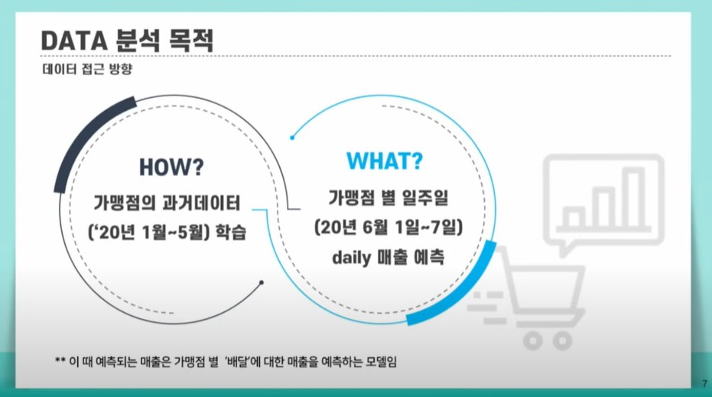 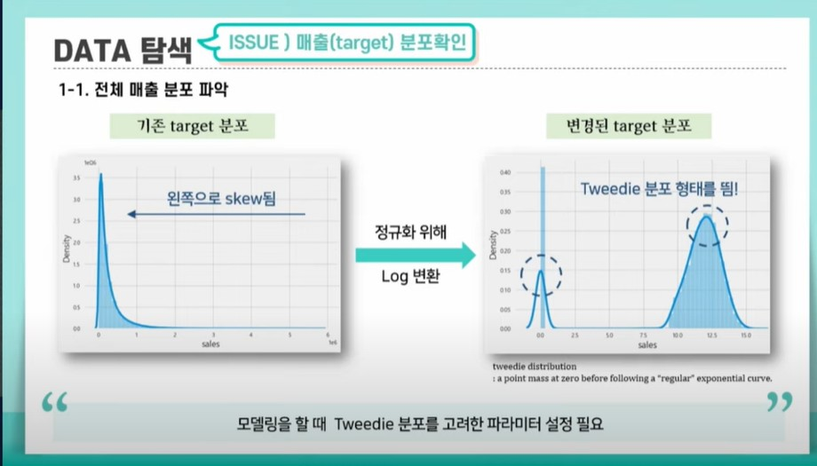 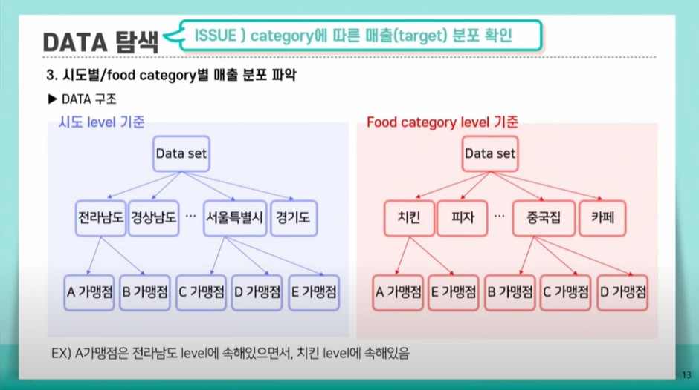 
다. 프로젝트 과제(결과물)
◎ 교과목명 : 빅데이터 활용 분석모델 개발 프로젝트
◎ 팀 프로젝트 명 : 어린이집의 가정 내 아동학대 의심 아동 조기 발견 및 신고 자동화 솔루션
구분 | 내 용
프로젝트 개요 | 데이터 분석 기법과 도구에 대해 학습한 내용을 적용해볼 수 있는 가상의 프로젝트를 팀 단위로 수행함으로써, 데이터의 가치 이해와 활용 역량을 함양하고 팀 협업 기반의 문제해결 경험을 제공함. ■ 프로젝트 문제정의 역할 : 데이터분석 기업의 데이터 분석가 업무 : 지능형 CCTV 분석
수행내용 및 절차 | ■ 과제수행 절차 및 조건 - 데이터의 질을 평가하고, 데이터 정제(낮은 해상도 및 노이즈 제거) 데이터 전처리 - 이미지 크기, 해상도, 퀄리티 및 레이블 분포 확인 - 불필요한 표본의 삭제 객체검출 - 객체 검출을 위한 환경의 구축 - 다양한 SOTA 모델을 활용/비교하여 검출 모델 개발 - 검출 결과에 대한 mAP 성능 확인 및 평가 지표 개발 안전장비착용 - 객체 검출 결과를 바탕으로 안전장비 착용 여부 판단 - 각 사람 별 착용여부 판단 - 다양한 인공지능 기법을 활용/비교하여 모델 개발 - 판단 결과에 대한 성능 확인 및 평가 지표 개발 성능 안정화 - 도출 모델의 취약점 분석 - 주어진 데이터 보완 및 신규 데이터를 확보를 통하여 취약점 극복 - 기존 데이터와 신규 데이터 모두에서 안정적인 성능을 나타내는 모델 확보
산출물예시 | 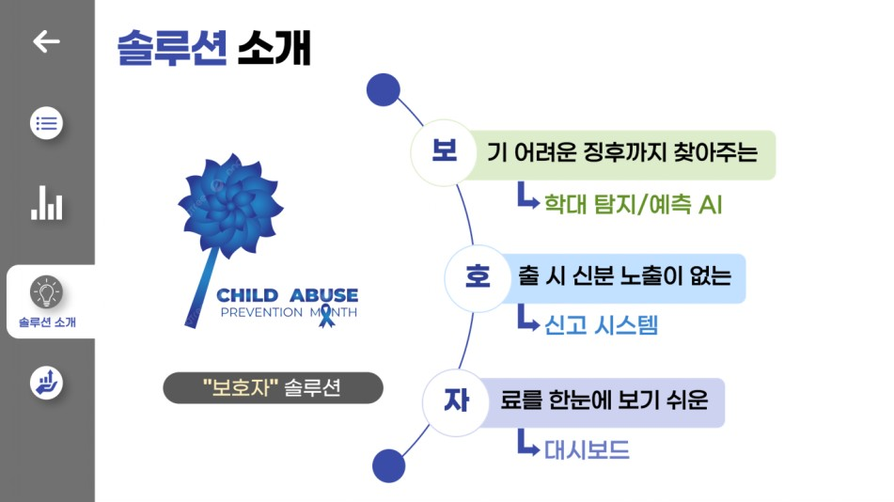 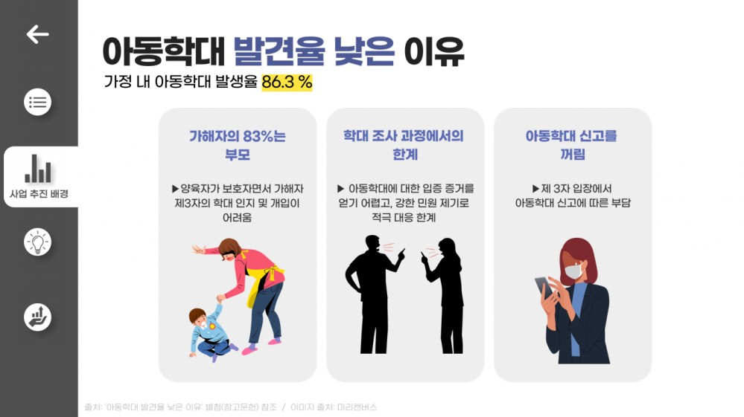 

Final Project
4-1. 프로젝트 학습(세부내용)
프로젝트명 | 생성형 AI Web App 기획 및 개발 프로젝트

가. 프로젝트 주제 및 내용(세부 과업)
프로젝트 팀주제 | 세부 수행 내용(과업) |  | 편성근거(수요) |  | 습득직무역량
(이미지·텍스트 생성) 1석3조 마케팅 콘텐츠 웹/앱 개발 및 제안 | ○ 프로젝트 난이도 : Lv3 ○ 프로젝트 수행 기술 - 이미지 및 텍스트 솔루션 사용 - Embedding - Vector DB & RAG - Prompt Engineering - Fine-Tuning - User Interface ○ 개발·수행 내용 - 1단계: [Design Thinking] 기반 개발 계획 수립 |주제별 공통| · [Empathize] 고객 Persona 설정, Empathy Map 작성 · [Definition] 문제 정의, To-be Customer Journey 작성 · 요구사항 정의서 작성 및 세부 개발 계획 수립 - 2단계: 개발환경 준비 |주제별 상이| · 데이터 확보 및 정의 (참조 이미지 데이터) · Vector DB 생성, RAG 환경 구성 - 3단계: Prompt Engineering |주제별 상이| · 콘텐츠 생성 요청 프롬프트 설계 · 이미지 및 텍스트 생성 LLM 엔진 연계 및 활용 · 3개 언어(한국어,영어,스페인어) 버전의 콘텐츠 생성 프롬프트 설계 · 생성된 후보 콘텐츠 검토 및 선택 화면 설계(UI) · [Prototype] 프로토타입 설계, 제작 및 보완 - 4단계: Fine-Tuning |주제별 상이| · 요청사항에 따른 이미지/텍스트 생성 정확도 향상을 위한 모델 조정 · 3개 언어 번역 적정성 검토 및 조정 - 5단계: 제안PT |주제별 공통| · 제안 스토리보드 구성, 제안 PT자료 작성 · 제안PT ○ 주요 기능 - 자연어 요청사항 기반 이미지 및 텍스트 생성 - 동일 요청사항에 대한 3개 언어 버전의 이미지 및 텍스트 생성 - 생성된 이미지 및 텍스트 다운로드 |  | ○ 선도기업 고객사 수요 기업들의 마케팅 콘텐츠 제작 효율화 프로젝트 니즈와 시도가 증가하고 있음. 특히 한국 본사 외 다수의 해외법인/지사를 운영하는 기업의 경우, 특정 제품/서비스 출시 시 동일한 마케팅 콘텐츠를 각 해외법인/지사의 언어와 국가 특성에 적합하도록 일일히 제작해야 하는 번거로움과 비효율이 존재하여, 생성형AI를 기반으로 해당 업무를 효율화하고 있음 ⇒ 생성형AI를 기반으로, 단일 요청사항에 대하여 3개 이상 버전(3개 언어)의 이미지·텍스트 콘텐츠를 제작하는 웹/앱 개발 및 제안 프로젝트를 편성함 |  | ○ 기획·전달 역량 - 고객 요구/수요 조사 및 분석 - 문제 정의 및 구조화, 우선순위 설정 - Insight 및 Solution 도출 - 서비스 효과성 및 실현가능성 분석 역량 - 전략적 사고 - 서비스 가치 전달력 ○ 기술역량 - 데이터 수집, 가공, 분석 역량 - 최신 트래드 기반 기술 · Generative Model · Transformer Model 등 - AI 응용개발 · OpenAI API · Fine-Tuning · ChatGPT Plugins 등 - 이미지·텍스트 솔루션 활용 - 개발 프로세스 역량 - 프로젝트 관리 역량

나. 프로젝트 중·고급 수준 편성에 대한 근거

다. 프로젝트 과제(결과물)
◎ 교과목명 : 생성형AI WebApp 기획 및 개발 프로젝트
◎ 팀 프로젝트 명 : 위 3개 주제 중 택1 (200시간)
구분 | 내 용
프로젝트 개요 | 본 교과과정에서 배운 Design Thinking에 기반하여 서비스를 기획하고, <Step.1 데이터 분석>, <Step.2 인공지능>, <Step.3 인공지능 활용>, <Step.4 SW개발>에서 습득한 기술을 응용하여 생성형AI에 기반한 WebApp을 개발한 후, 제안 형식의 PT를 수행한다. ■ 프로젝트 문제정의 설계하고자 하는 서비스의 타겟 고객과 제공하고자 하는 서비스의 목적 및 기능에 대하여 교육생들 스스로 명확히 정의한다. 해당 기획안을 바탕으로 대화/이미지·텍스트/문서 생성형AI 모델을 완성도 있게 개발하고, 가상의 회사 임원 혹은 VC 투자자를 대상으로 한 제안PT를 통해 해당 서비스의 가치를 효과적으로 전달하여 사업화로 연계한다.
수행내용 및 절차 | ■ 과제핵심사항 - 타겟 고객과 WebApp 개발 목적·기능의 명확한 정의 - 데이터 리서치-수집-정제 과정을 통해 주제에 적합한 데이터셋 구축 - 구현된 생성형AI 모델의 정확도 제고를 위한 수시 테스트 진행 - 주제 별 주요 기능의 구현 - 디자인의 목적성/심미성/사용성 고려하여 설계 및 구현 - 제안PT를 통해 프로젝트 결과물의 가치를 명확히 전달 ■ 과제수행 절차 및 조건 - 기획 : 고객 Persona와 문제에 대하여 명확히 정의 - LLM 설계 : RAG 구현 - 이미지·텍스트 LLM 엔진 연계 : 안내된 솔루션 중 선택 - 제안PT : PT자료 작성 및 발표에 대하여 팀원 간 균형 있는 역할 분담
결과물 예시 | Empathy Map, Customer Journey Map |  | 요구사항 정의서
 | 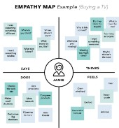 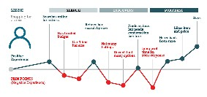 |  | 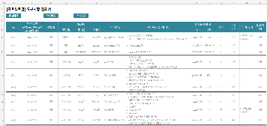
 | Architecture 정의서 |  | Service Flow
 | 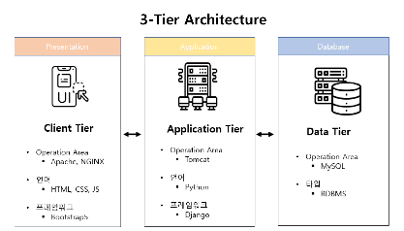 |  | 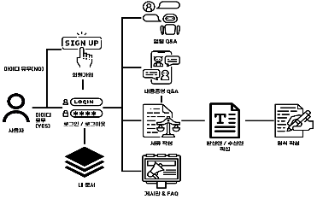
 | Entity Relationship Diagram |  | 개발 결과물
 | 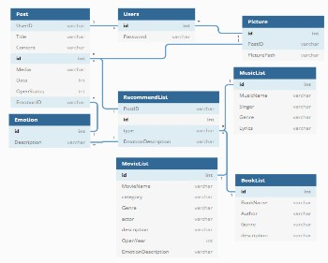  |  | 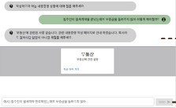  
 | 제안PT자료
 | 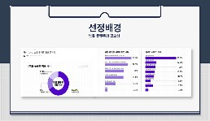 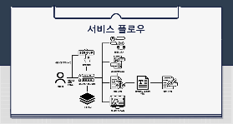 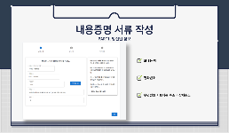

4-2. 프로젝트 운영관리
4. 프로젝트 학습

4-2. 프로젝트 운영관리 계획

가. 프로젝트학습 운영·관리 전략
1. 프로젝트 운영 계획
- 선도기업은 본 과정을 수행함에 있어 DX 분야 전문 컨설턴트가 (7명, DX 분야 10년 이상) Facilitator 로 참여하는 실무형 교육과정을 구성하여 강의 및 코칭 진행 - 전 산업분야 DX 역량을 갖춘 컨설팅 업의 특성을 반영하여 프로젝트 수행 주제는 특정 산업군에 한정하는 것이 아니라 최신 트렌드를 반영한 다양한 산업군에 속한 고객의 주요 기술 수요에 대한 깊은 이해도와 전문성을 기반으로 노하우 전수 - 과정 내 Facilitator는 국내 대표기업에서 선도기업에 의뢰한 실제 Usecase를 프로젝트 주제로 설계 하여 훈련생들이 실제 비즈니스에서 프로젝트를 수행하는 것과 유사한 상황하에서 다양한 문제해 결 능력 및 분석능력, 프로젝트 매니지먼트 역량을 제고할 수 있도록 멘토링 및 가이드 제공 (현업 Data 활용, App 개발 필요성, 시장환경 분석, 사용자를 고려한 UX, UI 등 학습) - 퍼실리테이터의 주요 역할은 프로젝트 방향성, 설계 및 디자인, 구현 방식에 대한 조언, 최신 AI 기술과 트렌드에 대한 정보 제공, 프로젝트 수행 단계별 진행사항모니터링 및 피드백 제공 - 최신 트렌드인 생성형 AI기반 App 개발 프로젝트 수행 시 완성도 제고를 위해 데이터 및 DX 전문 분야 컨설턴트의 멘토링 외 다양한 AI 솔루션 프로그램 제공 (DallE-2, MidJourney, Bria.AI, Jasper, Copy.ai 등)
프로젝트 운영 계획
삭제
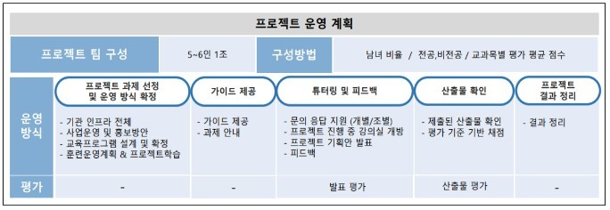
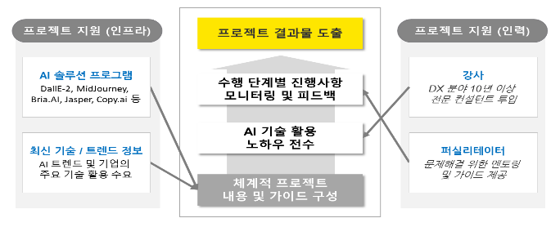
2. 프로젝트 관리 계획
○ 프로젝트 코칭 - 프로젝트 기간에 보조강사가 퍼실리테이터가 되어서 전체적인 튜터링(코칭) 진행 - 프로젝트에 대한 수강생의 문의 응대 - 프로젝트 방향성에 대한 가이드 및 결과물에 대한 중간 피드백 ○ 운영자 담임제 운영자가 전체 인원의 담임처럼 프로젝트 시, 팀별 출석현황, 참여도 및 기여도 상태, 프로젝트 상황 check등을 진행 ○ 프로젝트 수행 협업툴 - 프로젝트 수행 시 서비스 플랫폼을 활용하여 진행
[파이썬기반 데이터 분석 및 시각화] Chrome / Google Colaboratory(Colab) / Visual studio
[인공지능 모델링] Chrome / Google Colaboratory(Colab) / Visual studio
[빅데이터 활용 분석모델 개발 프로젝트] Chrome / Google Colaboratory(Colab) / Visual studio / MS Office
[OpenAPI를 활용한 생성형 AI] Chrome / Google Colaboratory(Colab) / Visual studio / OpenAPI KEY / DALL-E
[프레임워크를 활용한 웹서비스 개발] Chrome / Google Colaboratory(Colab) / Visual studio / MySQL / Github Desktop
[생성형 AI Web App 기획 및 개발 프로젝트] Chrome / Google Colaboratory(Colab) / Visual studio / OpenAPI KEY / DALL-E
삭제
3. 기타 훈련생 지원 관련
○ 단계별 프로젝트 목표 및 산출물 가이드 - 프로젝트의 중도포기를 방지하기 위하여 단계별 프로젝트 목표 제시 - 팀별 수준을 감안하여 최소 4단계까지 수행할 수 있도록 가이드 제공 ○ 멘토링 및 AI솔루션 프로그램 - 데이터 및 DX분야 컨설턴트의 멘토링 외 다양한 AI 솔루션 프로그램 제공 (DallE-2, MidJourney, Bria.AI, Jasper, Copy.ai 등) ○ 코딩 자가학습 프로그램 시상 - 프로젝트 결과물뿐만 아니라 관련 코딩 자가학습 프로그램의 구현 과정도 함께 평가하여 시상 진행 - 빅 마스터(1팀), 베이비마스터(1팀), 우수참가상(1명) 시상

나. 평가방법 및 도구
■프로젝트 발표·평가 시기
① 프로젝트 일정 마지막날 오후 각 조별 10분 내외 발표 진행 ② 각 조별 발표 진행 후 강사 피드백 및 질의응답 ③ 각 프로젝트 종료 후 3일 이내 평가
■평가 방법(필요에 따라 선택)
① 강사 - 평가표를 기반한 평가 ② Peer평가 ③ 객관식/주관식 시험을 통한 평가 ④ Kaggle을 사용하여 순위별 평가 점수 부여
■ 최종프로젝트 평가방법
항목 | 내용
평가 방법 | - 선도기업 및 외부 심사위원에 의한 점수 평가
평가 장소 | - 선도기업 제공 장소 또는 강의장
활용 도구 | - 마이크, 빔 프로젝터, 레이저 포인터, 단상보드, 시상보드, 펜, Y형 스탠드 등 - 프로젝트 평가표(개인/팀으로 나눠서 평가) - 평가표(개인/팀으로 구분)
 | 구분 | 단계 |  | 평가 항목 | 비중
 | 개인 | 프로젝트 기획 |  | - 역할분담에 따른 수행 비중 - 담당 파트 산출물 완성도 | 30%
 |  | 서비스(웹/앱) 개발 |  |  | 40%
 |  | 서비스 제안 |  |  | 30%
 | 팀 | 프로젝트 기획 |  | Empathy Map, Customer Journey Map 등 Design Thinking을 충실히 수행하였는가? | 25%
 |  |  |  | 타겟 고객에 대한 분석 결과를 기반으로 서비스의 목적과 기능을 설정하였는가?
 |  |  |  | 개발하고자 하는 서비스의 요구사항을 명확히 정의하였는가?
 |  | 서비스(웹/앱) 개발 | 구현 | 설계한 내용이 구현되었는가? | 30%
 |  |  |  | 각 영역별 동작에 이상은 없는가?
 |  |  |  | 유지보수와 확장성을 고려하여 개발되었는가?
 |  |  |  | 인터페이스는 사용자 편의를 충분히 고려하였는가?
 |  |  | 완성도 | 제시된 기능을 어디까지 구현하였는가? | 20%
 |  |  |  | 완성된 결과물이 프로젝트 목표와 일치하는가?
 |  |  |  | 주제의 특성에 맞는 적절한 특화 기능을 개발하였는가? | (가점)
 |  | 서비스 제안 |  | PT자료는 "제안"의 목적에 부합하게 작성되었는가? (개발 배경 및 목적, 타겟 고객, 핵심 기능 등) | 20%
 |  |  |  | 발표자는 내용을 명확하게 전달하였는가?
 |  |  |  | 질의에 대한 답변이 원활하게 진행되었는가?
 |  | 수행 전반 |  | 팀원 간의 역할분담은 적절하였는가? | 5%
평가 방법 sample
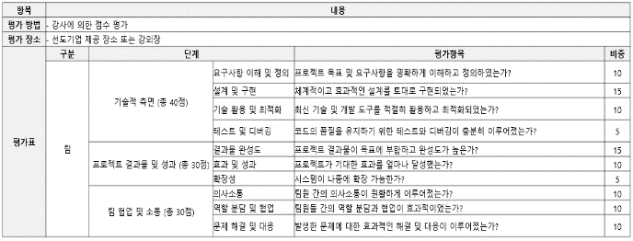
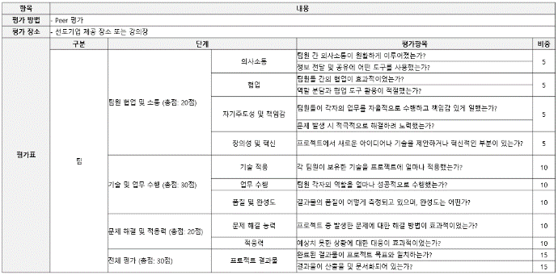

다. 기타(선택사항)

4-3. 프로젝트 결과물
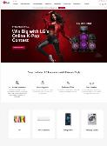  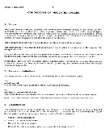 
4. 프로젝트 학습

4-3. [프로젝트별] 과제 결과물

■ 제시 과제 수행 배경(실무상황)
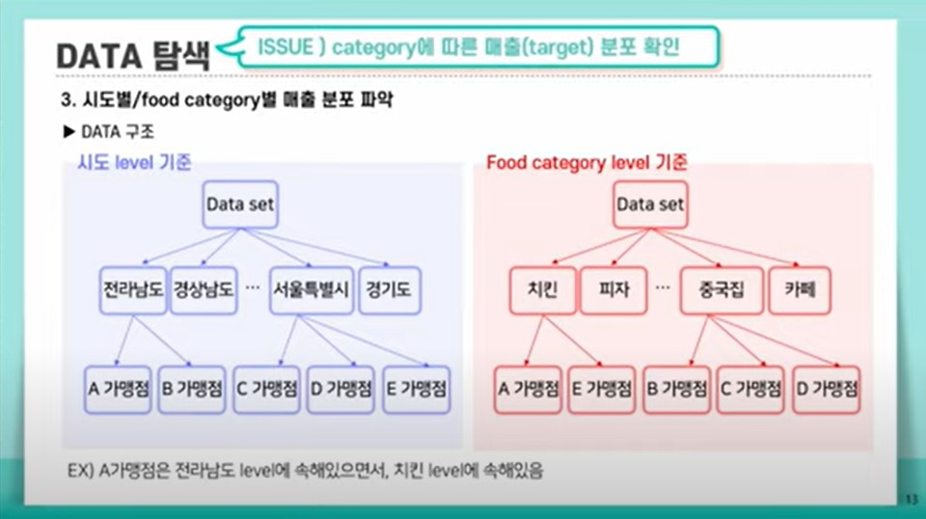 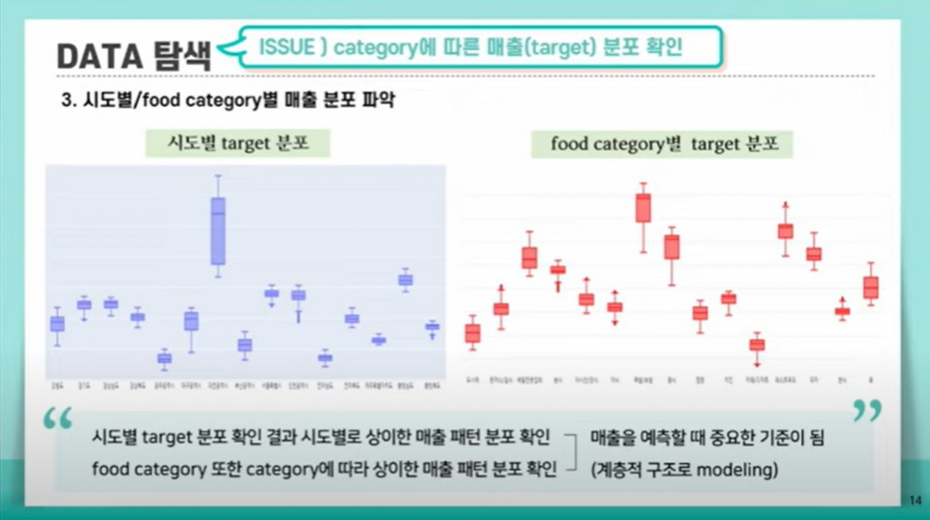 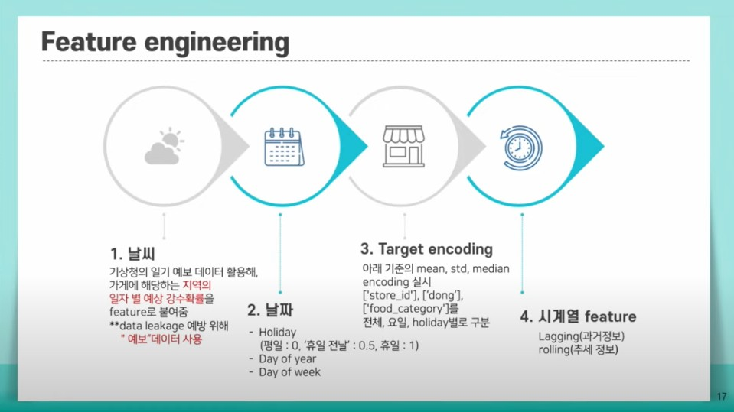 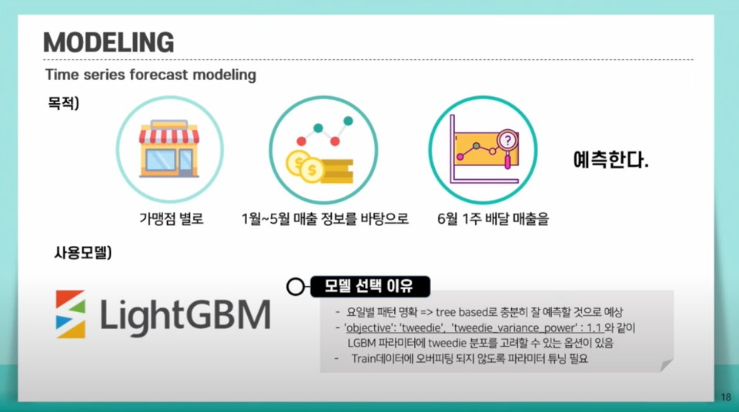 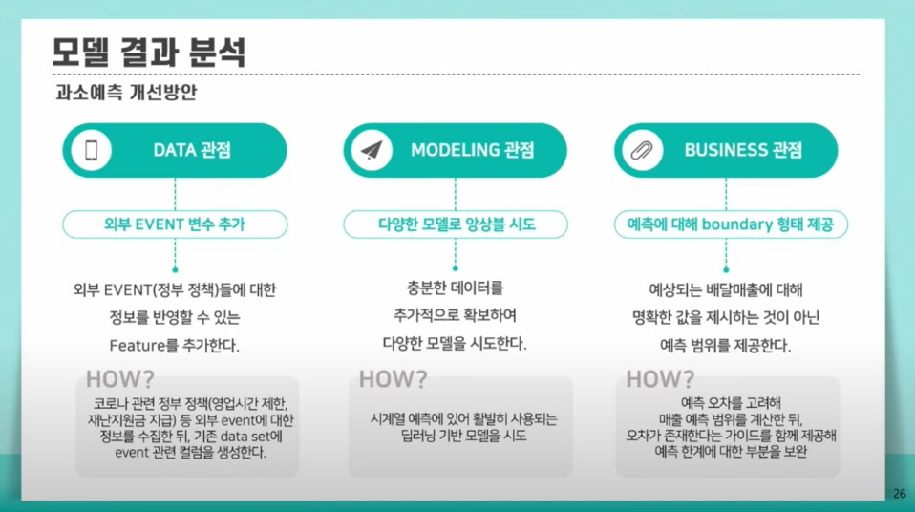 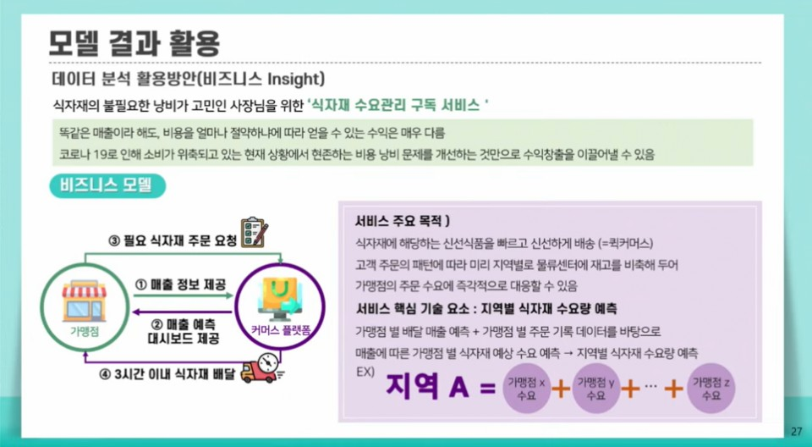 ■ 솔루션 : B2B 고객 제품 수요량 예측 기반 재고 최적화 ■ 주요기능 - 과거 데이터, 시장 동향, 계절성, 프로모션 효과 등 다양한 변수를 분석하여 미래의 제품 수요를 예측함으로써 생산 계획을 보다 정확하게 수립 - 예측된 수요량을 기반으로 필요한 재고 수준을 계산하여 과잉 재고 또는 재고 부족 상황을 최소화 - 수요 예측을 기반으로 제품의 가격을 조정함으로써 수익성을 최대화 - 예측 모델을 통해 시장 변동성 및 불확실성에 대응하는 전략을 수립 ■ 시사점 - 정확한 수요 예측을 통해 기업이 경쟁사 대비 우위를 확보할 수 있다. - 효율적인 재고 관리와 공급망 최적화를 통해 비용을 절감하고, 고객 만족도를 높일 수 있다. - 수요 예측 기반 최적화는 데이터 기반 의사결정을 지원하여 기업의 전략적 유연성을 높여줄 수 있다. - 과잉 생산 및 낭비를 줄임으로써 자원의 효율적 사용을 촉진하며, 환경적 지속 가능성에도 기여할 수 있다. | 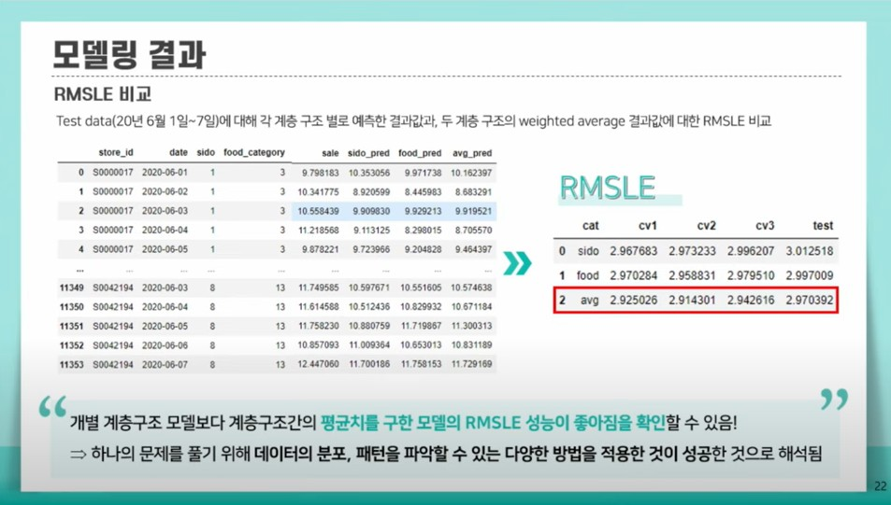

■ 제시 과제 수행 배경(실무상황)
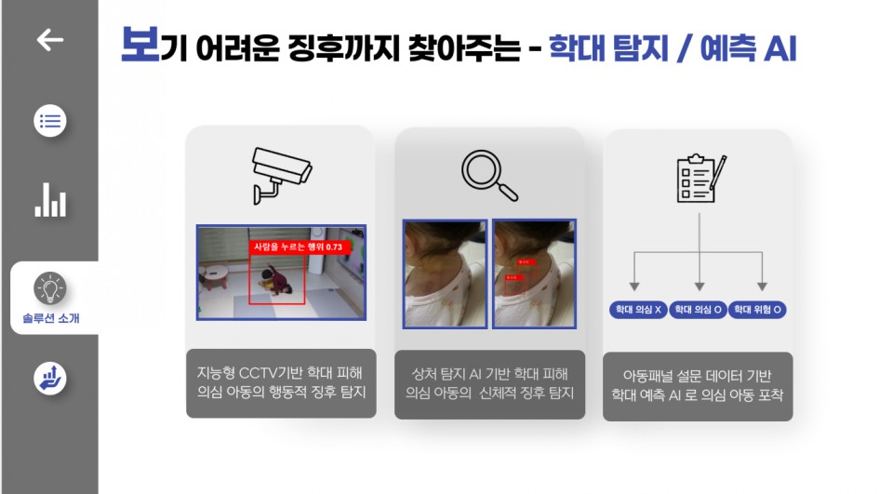 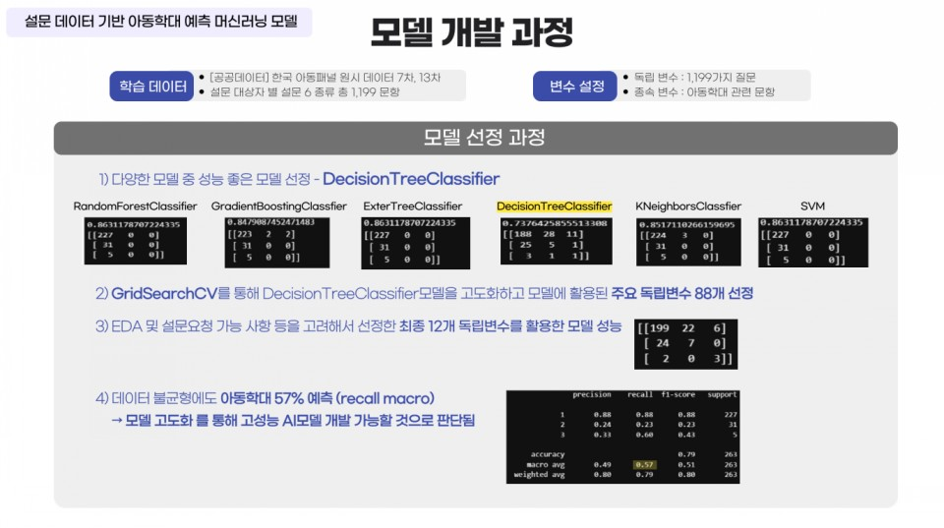 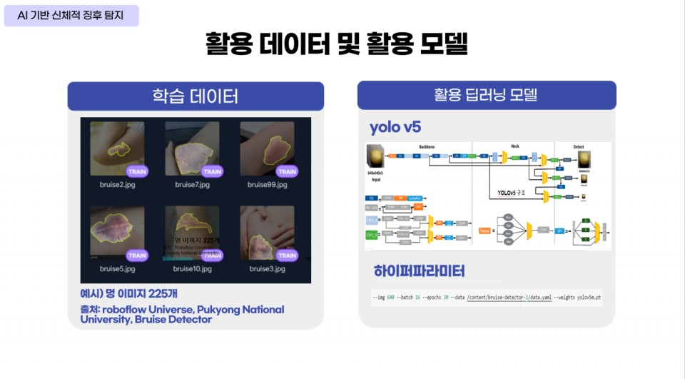 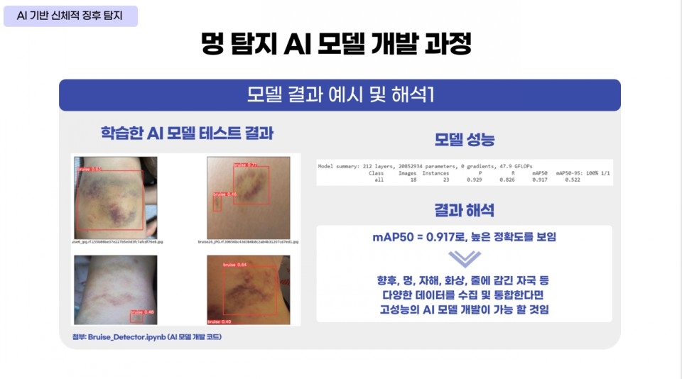 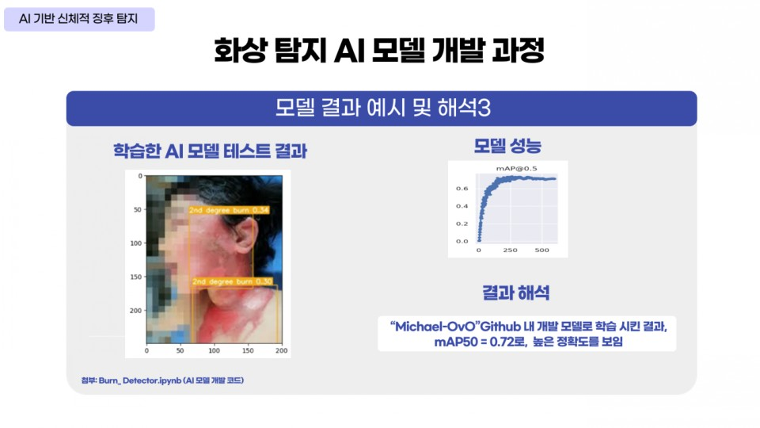 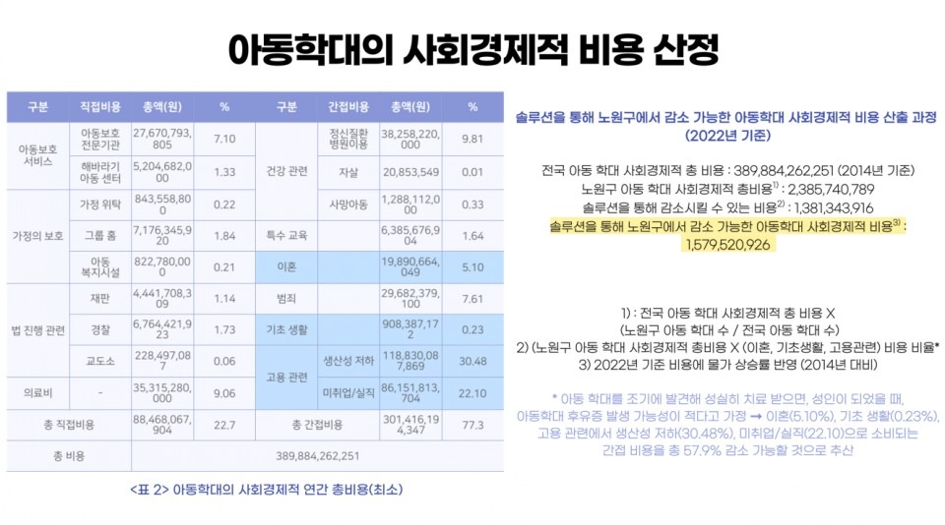 ■ 솔루션 : 어린이집의 가정 내 아동학대 의심 아동 조기 발견 및 신고 자동화 솔루션 ■ 주요기능 - AI 기반 학대 피해 의심 아동의 신체적 징후 탐지 - 피해 의심 아동의 학대 징후 증거 자료 수집 및 신고 자동화 - 지능형 CCTV 기반 학대 피해 의심 아동의 행동적 징후 탐지 - 설문 데이터 기반 아동학대 머신러닝 예측 - 민관 협력을 위한 통합 모니터링 대시보드 제작 (각 기관 맞춤형 피해 의심 아동 정보 제공) ■ 시사점 - [한국 아동 패널 원시 데이터] 설문 데이터에 기반해 아동학대의 징후를 미리 포착할 수 있다. - AI 모델을 활용해 멍, 화상 등 아동학대 징후로 의심되는 상처를 탐지하고 증거 자료를 확보함으로써 아동학대 조기 발굴 및 예방에 기여할 수 있다. - AI 모델을 활용해 공격적인 행동, 특정 물건에 대한 집착 등 아동학대 징후로 의심되는 행동을 탐지하고 증거 자료를 확보하함으로써, 아동학대 조기 발굴 및 예방에 기여할 수 있다. |  | 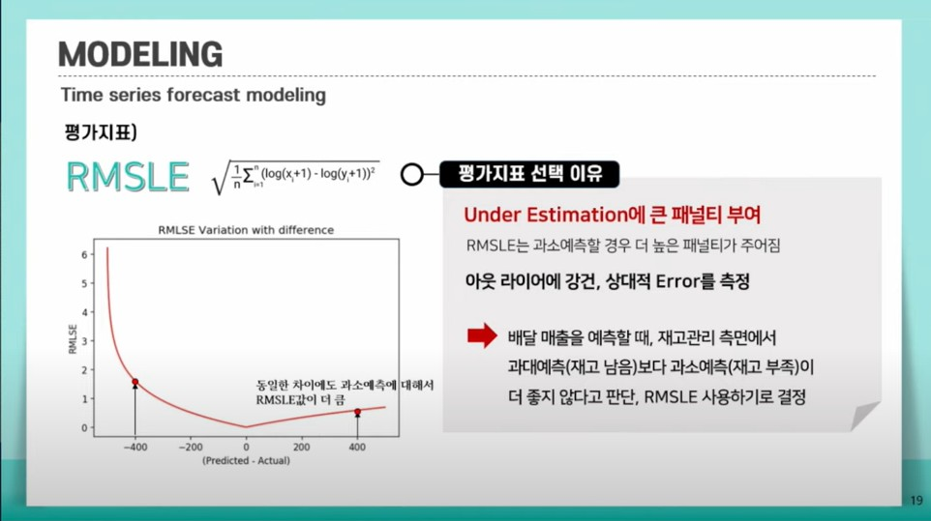

Final Project
생성형AI Web App 기획 및 개발 프로젝트

■ 제시 과제 수행 배경(실무상황)
■ 과제 제시 사유 - 국내기업의 AI 도입 및 활용 현황 조사 결과 "챗봇 등 가상 에이전트"에 대한 기술 수요가 높게 나타남 (※하기 "설문조사 결과" 그림 참고) - [이미지/텍스트 생성] 창작의 분야로 인식되는 마케팅 직무에서 생성형AI를 활용한 마케팅 콘텐츠 제작이 이루어지고 있음. 실제 통신/보험/이커머스 등 다양한 산업의 기업들이 이미지, 텍스트, 음성 등 다양한 영역의 생성형 AI를 활용하여 광고, 캠페인 등을 제작하고 있으며, 그 사례는 지속적으로 증가하고 있음 (※하기 "생성형AI를 활용한 마케팅 콘텐츠 제작 사례" 그림 참고) ■ 과제 차별점 - 디지털 인재들에게 기술역량 외에도 요구되는 문제해결능력, 전략적·혁신적 사고 역량·마인드셋 교육 - 실제 기업에서 수요가 높은 기술을 활용한 프로젝트 수행으로 입사 시 관련 실무에 즉시 투입·기여 가능 - 국내외 다양한 산업군의 기업을 대상으로 실제 생성형AI 도입 컨설팅 프로젝트를 수행함에 따라, 교육생이 선정한 주제와 관련된 프로젝트를 수행한 컨설턴트를 매칭하여 가장 실효성 있는 피드백 제공
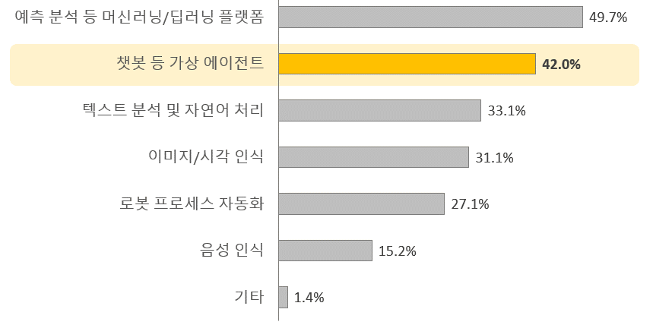 ['기업이 도입했거나 도입할 예정인 AI 기술' 설문조사 결과]

 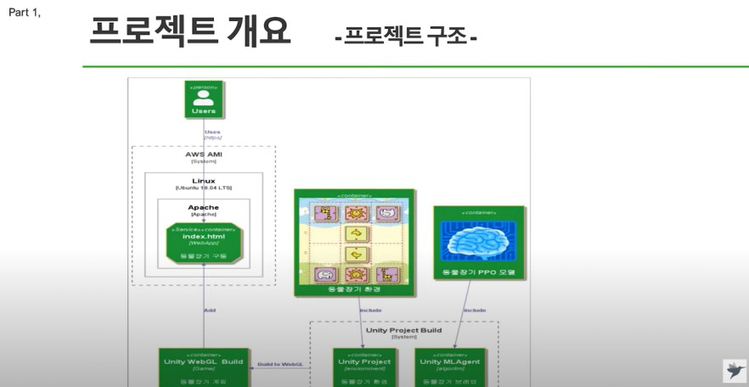 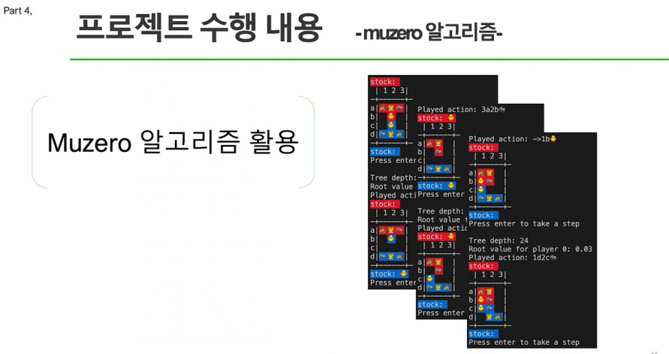 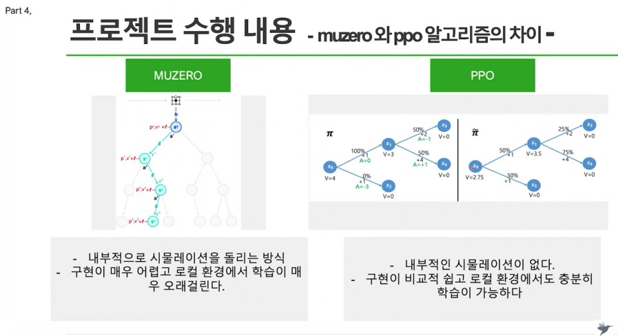 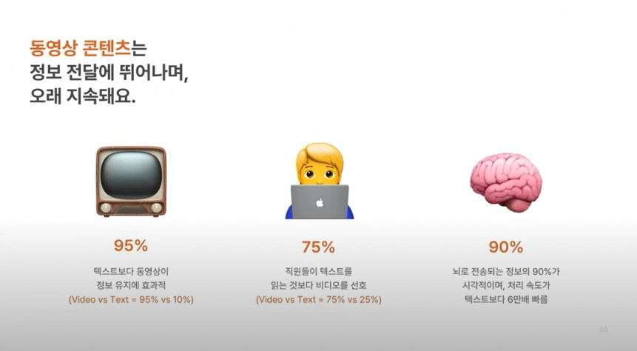  [생성형AI를 활용한 마케팅 콘텐츠 제작 사례]

※ 출처: 삼성생명 공식 유튜브, LG Uplus 공식 유튜브
■ 과제 개요 본 교과과정에서 배운 Design Thinking에 기반하여 생성형AI WebApp 서비스를 기획하고, <Step.1 데이터 분석>, <Step.2 인공지능>, <Step.3 인공지능 활용>, <Step.4 SW개발>에서 습득한 기술을 응용하여 WebApp을 개발한 후, 제안 형식의 PT를 수행한다. ■ 과제 문제정의 설계하고자 하는 서비스의 타겟 고객과 제공하고자 하는 서비스의 목적 및 기능에 대하여 교육생들 스스로 명확히 정의한다. 해당 기획안을 바탕으로 대화/이미지·텍스트/문서 생성형AI 모델을 완성도 있게 개발하고, 가상의 회사 임원 혹은 VC 투자자를 대상으로 한 제안PT를 통해 해당 서비스의 가치를 효과적으로 전달하여 사업화로 연계한다. ■ 과제 핵심사항 - Design Thinking에 기반한 타겟 고객 및 개발 목적의 명확한 정의 - 데이터 리서치-수집-정제 과정을 통해 주제에 적합한 데이터셋 확보(웹크롤링 등 활용) - 모델의 정확도 제고를 위한 수시 테스트 진행 - WebApp 주요 기능의 구현 - LLaMA, Alpaca 모델 등을 사용한 Fine-Tuning - "제안" 목적에 부합하는 제안PT 수행 ■ 과제수행 절차 및 조건 - 서비스 기획 : Design Thinking의 각 단계 수행을 통해 타겟 고객, 개발 목적 등 정의 - LLM 설계 : RAG 구현 - 이미지·텍스트 LLM 엔진 연계 : 안내된 솔루션 중 선택 - 제안PT : PT자료 작성 및 발표에 대하여 팀원 간 균형 있는 역할 분담

■ 과제(작업) 결과물 예시
미션 1) Design Thinking 기반 개발 계획 수립 - Empathy Map, Customer Journey Map 작성 - WebApp 서비스 목적 및 기능 정의 미션 2) 데이터 셋 구축 - 선정 주제에 따른 데이터 리서치 및 수집, 정제 - Vector DB, RAG 환경 구성 미션 3) 프롬프트 작성 - 선정 주제에 따른 프롬프트 엔지니어링 수행 - 최적 아웃풋 산출을 위한 프롬프트 조정 미션 4) 테스트 및 디버깅 - Swagger UI를 활용하여 API 엔드포인트를 직접 테스트하고, 서버 및 클라이언트 코드에서 발생하는 오류를 식별 - 디버깅을 위해 로깅을 적절히 설정하고, 예외 처리를 통해 안정성을 유지 미션 5) 제안PT - 제안 목적에 부합하는 PT자료 작성 - 제안PT
● 챗봇 구현 화면 / 생성AI 이미지 / 제품 스펙문서 초안

